Instruktion
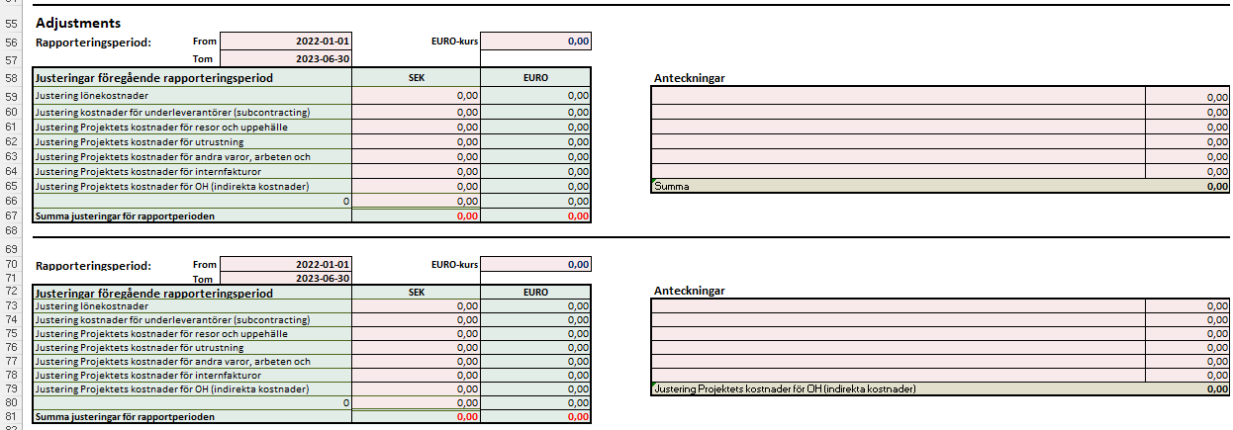
Instruktion Granskningsmall
 | Om du upplever att mallen uppför sig konstigt, om textrader inte syns korrekt eller bilder flyter runt
 | med muspekaren, kan det bero på att filen öppnats i webbläge. Prova då att öppna mallen i Excel i stället.
 | Du kan fritt lägga till egna flikar men ändra inte i befintliga flikar.

* | Fyll i projektuppgifter i de rosa rutorna i fliken "1. Granskningsmall"
* | Klistra in en bild av EURO-kursen enligt flik "2. Växelkurs".
* | Den genomsnittliga växelkursen för perioden lägger du in i cell F16.

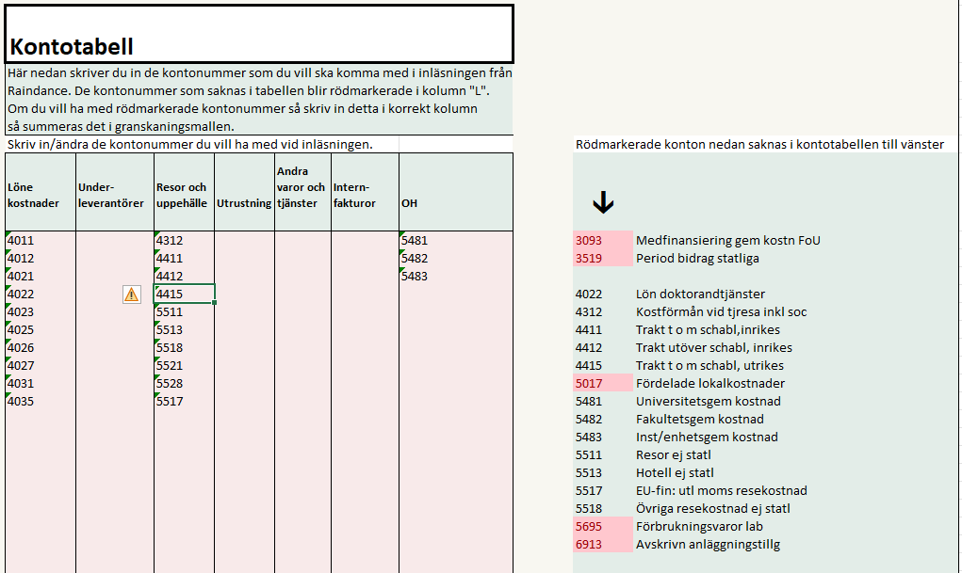
* | Ta ut rapporten V22 från Raindance till Excel (kopiera från cell A1 och nedåt) och klistra in den i cell I5 i fliken inläsning. Instruktion finns i fliken inläsning. | Klicka för instruktion
* | Har du flera projektnummer i projektet så klistra in transaktionsraderna efter varandra.
 | Fliken "Kontotabell"
* | Klistra in en bild från Funding & Tenderportalen i flik "4. Funding & Tenderportalen"
 | Registrera de aktuella siffrorna i flik 1.
* | När du gjort ovanstående går du till fliken "Kontotabell"
* | I fliken "Kontotabell" får du efter inläsning i kolumn "L" upp alla kontonummer som finns med i inläsningen.
 | De kontonummer som är rödmarkerade måste registreras i någon av kolumnerna till vänster (B-J) för att beloppen
 | för dessa konton ska räknas med. När du registrerat ett konto tas den röda markeringen bort vilket då
 | indikerar att kontot är med i summeringarna.

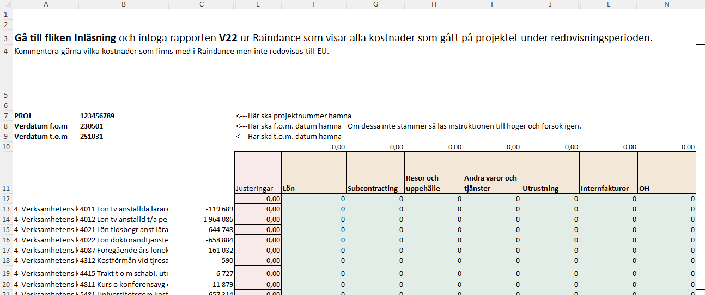
 | Fliken "Raindance"
* | Gå därefter tillbaka till fliken "Raindance". Den kan se ut enligt bilden till höger.

* | I den rosa kolumnen E har du möjlighet att registrera justeringar för Funding & tender.
 | Justeringarna påverkar fliken Granskningsmall.
* | När du gjort detta går du till fliken "1. Granskningsmall" och ser resultatet.

 | Fliken "1. Granskningsmall"
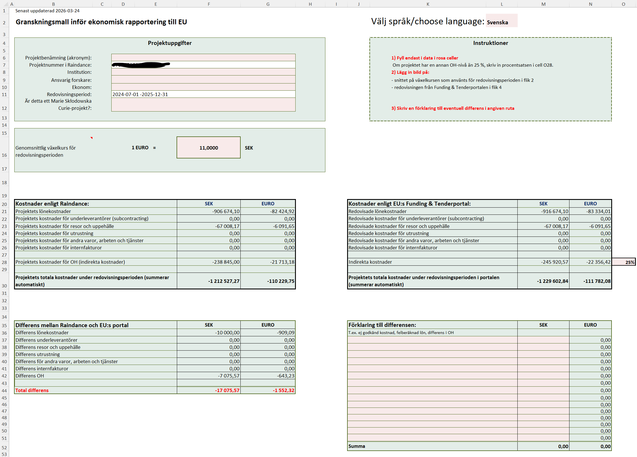
* | Här ser du att alla belopp är överförda från inläsningen. Nu är det bara att gå igenom och kontrollera.
 | Eventuella differenser ser du i rutan längst ner till vänster och du kan skriva förklaringar till dem i rutan
 | längst ner till höger. När du har samma belopp i F44, G44 som i M52, N52 har du förklarat de differenser som finns.

* | Eventuella differenser visas i sektionen "Differens mellan Raindance och EU:s portal" på raderna 36-44.

* | Eventuell förklaring till differenserna kan göras i sektionen "Förklaring till differensen".
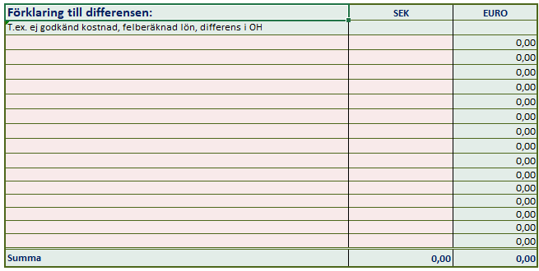

* | I sektionen längst ner (från rad 55) specificeras justeringar som görs för tidigare rapporteringsperioder.

Inläsning
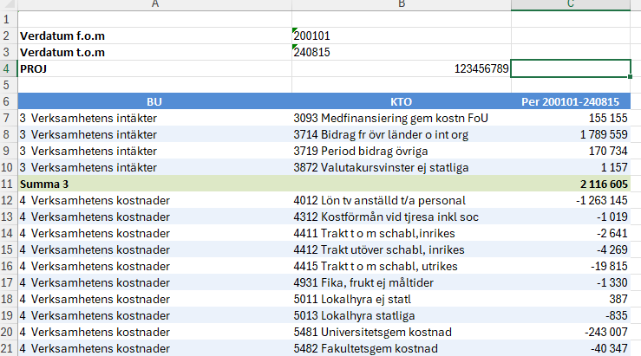
1. Klistra in värden från rapport V22 Utfall projekt resultaträkning i Raindance (från cell A1 och nedåt) för aktuellt projekt. Om projektet har fler än ett projektnummer så klistra in dessa transaktionsrader efter varandra.
Markera cell I5, högerklicka och välj "Klistra in värden".
BU kod | Konto | Belopp kr
 |  |  |  | Instruktion
 |  |  |  | 1. Ladda ner rapporten "V22 Utfall projekt resultaträkning" från Raindance.
 |  |  |  | Selektera på kontointervallen 4000-6999 samt period fr.o.m. - t.o.m datum för redovisningsperioden. Se exempel till höger--->
 |  |  |  | 2. Kopiera all data från V22.
 |  |  |  | Öppna V22 och klicka i cellen A1. Håll musknappen intryckt och dra ända ner till det nedre högra hörnet av rapporten.
 |  |  |  | Tryck sedan Ctrl+C för att kopiera (Command+C på Mac). Du kan också högerklicka på det markerade området och välja Kopiera.
 |  |  |  | 3. Klistra in alla data i fliken inläsning.
 |  |  |  | Högerklicka i cellen I5 och välja "Klistra in värden".
 |  |  |  | Du har möjlighet att göra justeringar i den rosa kolumnen E i fliken Raindance om några projektkostnader ska dras av eller läggas till,
 |  |  |  | vilket påverkar redovisningen till EU:s Funding & Tenderportal.
 |  |  |  | 3.1 Manuell registrering
 |  |  |  | Du kan också registrera transaktioner manuellt här nedanför från och med cell U31.
 |  |  |  | Registrerar du bara transaktioner manuellt så skriv in start och slutdatum samt projektnummer i cellerna AA31-AC31.

 |  |  |  | Gå sedan till fliken Kontotabell och följ instruktionerna där.
 |  |  |  | Klart!
 |  |  |  | Kostnaderna summeras och förs automatiskt över till cell F21–F28 på fliken 1. Granskningsmall.

 |  |  | Registrera manuellt.
 |  |  | Kostnad registreras med inledande minustecken.
 |  |  | Registrera ett kontonummer i kolumn U och beloppet i kolumn W
 |  |  | Ett konto kan registreras flera gånger. Om du bara lägger in manuella transaktioner måste startdatum (AA30) och slutdatum (AB30) läggas in och
 |  |  | kontot måste registreras i rätt kolumn i fliken Kontotabell.
 |  |  | Konto | Benämning | Belopp | Startdatum | Slutdatum | Projektnummer
 |  |  |  |  | 0.00 kr
 |  |  |  |  | 0.00 kr
 |  |  |  |  | 0.00 kr
 |  |  |  |  | 0.00 kr
 |  |  |  |  | 0.00 kr
 |  |  |  |  | 0.00 kr
 |  |  |  |  | 0.00 kr
 |  |  |  |  | 0.00 kr
 |  |  |  |  | 0.00 kr
 |  |  |  |  | 0.00 kr
 |  |  |  |  | 0.00 kr
 |  |  |  |  | 0.00 kr
 |  |  |  |  | 0.00 kr
 |  |  |  |  | 0.00 kr
 |  |  |  |  | 0.00 kr
 |  |  |  |  | 0.00 kr

